Graficos
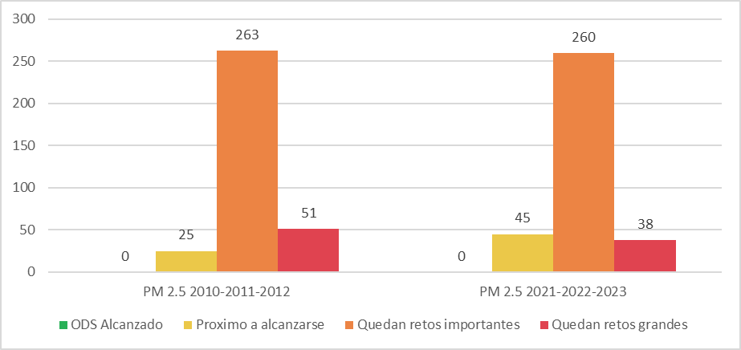
Categoría | 2010-2012 | 2021-2023
ODS alcanzado | 0 | 0
Próximo a alcanzarse | 25 | 45
Quedan retos importantes | 263 | 260
Quedan retos grandes | 51 | 38

Mapa
